Hoja1
 | Valor
Nota 1 | 7 | 1.4
Nota 2 | 7 | 1.4
Nota 3 | 7 | 2.1
presentación | 1 | 0.3
 | Final | 5.2 | 3.9

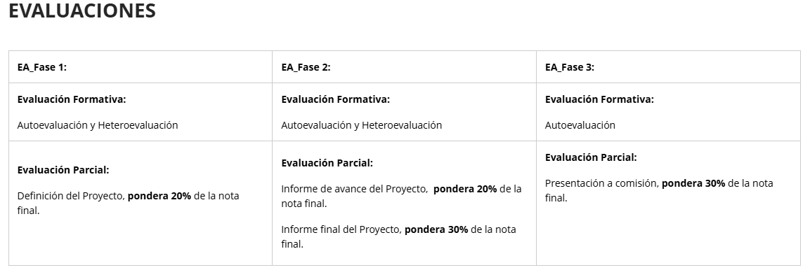

 | correo | > | generar la orden de transporte |  | Lugar donde retira, lugar donde desacha y tipo cantidad de productos.

 | login | crear usuarios/empresa |  | portal crear la orden

